Berechnungen
beheiztes Gebäudevolumen
Ve | = | Grundfläche | * | Geschosshöhen |  |  |  |  |  |  | Ve beheiztes Gebäudevolumen über LOD (Grundfläche x Höhe)
[m³] |  | [m²] |  | [m]
454.3 | = | 77 | * | 5.9

beheiztes Luftvolumen
VL | = | 0.76 | * | Ve |  |  |  |  |  |  | VL beheiztes Luftvolumen [bis zu 3 Vollgeschosse (0,76 * Ve) oder übrige Fälle (0,80 * Ve) ]
[m³] |  | Fixwert |  | [m³]
345.268 | = | 0.76 | * | 454.3

Nutzfläche über beheiztes Gebäudevolumen
AN | = | 0.32 | * | Ve |  |  |  |  |  |  | AN Nutzfläche nach GEG (0,32 * Ve )
[m²] |  | Fixwert |  | [m³]
145.38 | = | 0.32 | * | 454.3

Nettogrundfläche EFH über Nutzfläche
ANGF | = | 1,1/1,35 | * | AN |  |  |  |  |  |  | ANGF EFH mit beheiztem Keller (1,1/1,35 * AN)
[m²] |  | Fixwert |  | [m²] |  |  |  |  |  |  | Abhängig vom Bestandsgebäude
118.5 | = | 0.815 | * | 145.376

Nettogrundfläche MFH über Nutzfläche
ANGF | = | 1,1/1,2 | * | AN |  |  |  |  |  |  | ANGF EFH ohne beheiztem Keller sowie MFH (1,1/1,2 * AN)
[m²] |  | Fixwert |  | [m²] |  |  |  |  |  |  | Abhängig vom Bestandsgebäude
133.3 | = | 0.917 | * | 145.376

Nettgrundfläche über Wohnfläche
ANGF | = | 1.1 | * | AWohn |  |  |  |  |  |  | ANGF (1,1 * Awohn)
[m²] |  | Fixwert |  | [m²]
154.0 | = | 1.100 | * | 140

Gesamtluftwechsel ohne mech. Lüftung (Lüftungswärmeverlust)
HV | = | n | * | 0.34 | * | VL |  |  |  |  | HV Gesamtluftwechsel ohne mechanische Lüftung (Infiltration+Fenster)
[W/K] |  | [h-1] |  | Fixwert [Wh/m³K] |  | [m³] |  |  |  |  | ρ * Cp = 0,34 Produkt aus Dichte und spez. Wärmekapazität von Luft [Wh/m³K]
92.74 | = | 0.79 | * | 0.34 | * | 345.268 |  |  |  |  | n = ninf + nwin (Kategorie 3 Gebäudebestand n = 0,79)

Gesamtwärmeverlust
H | = | HV | + | HT |  |  |  |  |  |  | HV = Lüftungswärmeverlust
[W/K] |  | [W/K] |  | [W/K] |  |  |  |  |  |  | HT = Tranmissionswärmeverlust aller Bauteile inkl Wärmebrücken
610.74 | = | 92.74 | + | 518

Nutzenergiebedarf Trinkwarmwasser
qw,b | = | 16.5 | - | (ANGF,WE,m | * | 0,05) |  |  |  |  | qw,b Nutzenergiebedarf Trinkwarmwasser (Jahreswert)
[kWh/m²a] |  | Fixwert [kWh/a] |  | [m²] |  | Fixwert |  |  |  |  | Mindestens qw,b = 8,5 [kWh/m²a]
9.84 | = | 16.5 | - | 133.3 | * | 0.05 |  |  |  |  | Vereinfachtes Verfahren nach DIN 18599-10:
11 |  |  |  |  |  |  |  |  |  |  | qw,b = 11 kWh/m²a (EFH) oder qw,b = 15 kWh/m²a (MFH)
[kWh/a] | = | [kWh/m²a] | * | [m²]
1311.29 | = | 9.84 | * | 133.3

vorläufiger Heizwärmebedarf (Nutzenergie Heizen) |  |  |  |  |  |  |  |  |  |  | QH,N Nutzenergie Heizen Jahreswert ohne solare und interne Gewinne
QH,N | = | H | * | HDD | * | 24/1000 |  |  |  |  | HDD (Gradzahltag Regensburg) = 3626 [Kd/a]
[kWh/a] |  | [W/K] |  | [Kd/a] |  | Fixwert |  |  |  |  | gemäß Software Standort Potsdam = 3279 [Kd/a]
48062.72 | = | 610.74 | * | 3279 | * | 0.024

Interne Gewinne |  |  |  |  |  |  |  |  |  |  | qI = 45 Wh/m²d (EFH); qI = 90 Wh/m²d (MFH)
QI,source, | = | qI | * | ANGF | * | Anzahl der Tage [a] | * | 1/1000 |  |  | Korrekturfaktor um den Jahreswert zu erreichen
[kWh/a] |  | [Wh/m²d] |  | [m²] |  |  |  | Fixwert
2188.82 | = | 45 | * | 133.3 | * | 365 | * | 0.001

Heizwärmebedarf
QH | = | QH,N | - | QI,source,
[kWh/a] |  | [kWh/a] |  | [kWh/a]

Solare Gewinne
nach Rücksprache mit Ralf als vorläufig vernachlässigbar zu betrachten (prozentualen Anteil festlegen)

Gesamte Aufwandszahl
eGesamt | = | eHeizung | * | eh,ce,0 | + | eh,ce,1 | + | eh,ce,2

1.13741 | = | 1.07 | * | 1.042 | + | 0.021 | + | 0

Endenergiebedarf qE in [kWh/a] |  |  |  |  |  |  |  |  | Endenergiebedarf QE in [kWh/(m²a)]
Qf | = | (QH | * | e th,ges) | + | Qw,b |  |  | qf | = | (Qf | / | AN
[kWh/a] |  | [kWh/a] |  |  |  | [kWh/a] |  |  | [kWh/a] |  | [kWh/a] |  | [m²]
55979 | = | 48063 | * | 1.137 | + | 1311.29 |  |  | 385.1 | = | 55979 | / | 145.376

Primärenergiebedarf qp in [kWh/a] |  |  |  |  |  |  |  |  | Primärenergiebedarf qp in [kWh/m²a]
Qp | = | Qf | * | Primärenergie-faktor fp |  |  |  |  | qp | = | Qf | / | AN
[kWh/a] |  | [kWh/a] |  |  |  |  |  |  | [kWh/m²a] |  | [kWh/a] |  | [m²]
61577 | = | 55979 | * | 1.1 |  |  |  |  | 423.6 | = | 61577 | / | 145.376

CO2-äquivalente Emissionen (Jahreswert)
mCO2 | = | Qf | * | xCO2
[g/a] |  | [kWh/a] |  | [g/kWh]
11251779 | = | 55979 | * | 201
[t/a] | = | [g/a] | * | 1/1000000
11.25 | = | 11251779 | * | 0.000001

Brennstoffverbrauch
[m³/a] | = | Qf | / | Heizwert
5372 | = | 55979 | / | 10.42

absolute Brennstoffkosten
[€/a] | = | [m³/a] | * | Arbeitspreis | + | Grundpreis
3684 | = | 5372 | * | 0.652 | + | 181.83

Testgebäude 1
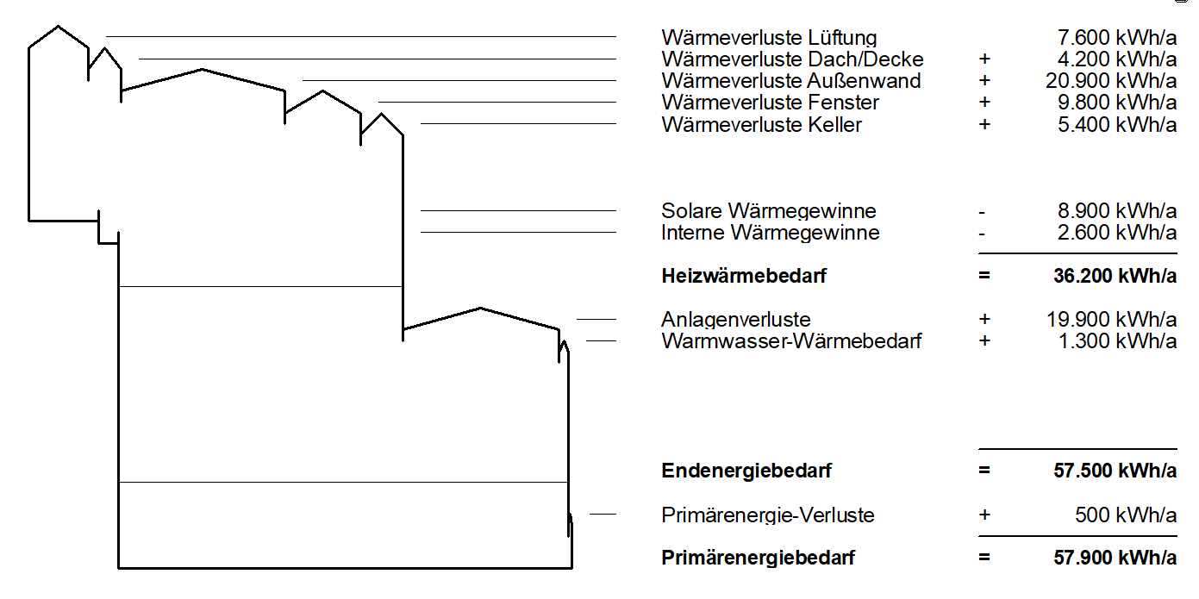
 |  |  |  |  |  |  |  |  |  |  |  |  |  | = | 47,900

 |  |  |  |  |  |  |  |  |  |  |  |  |  | = | 18,5% von 47.900
 |  |  |  |  |  |  |  |  |  |  |  |  |  | = | 5,5% von 47.900

 |  |  |  |  |  |  |  |  |  |  |  |  |  | = | 55% von 36.200

